상품제안서
엘리시온 명절 전병 사랑 선물세트 | 상품코드: S42720

 |  |  |  |  |  |  | 02-713-8555 | www.synergygift.co.kr
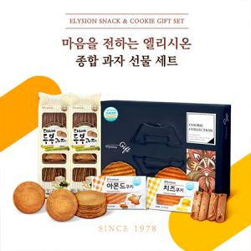

【상세/제작정보】

【인쇄/포장옵션】 | 스티커 / 쇼핑백동봉

【공급단가】 | 수량 | 20~ | 100~ | 300~ | 500~ | 1,000~
*VAT별도 | 단가 | 13,260원 | 13,050원 | 12,240원 | 11,730원 | 11,420원

【상품 URL】 | https://www.synergygift.co.kr:443/src/goods_detail.php?gdno=42720

